상품제안서
T-클린 베이직 UVC 휴대용 칫솔살균기 | 상품코드: S26038

 |  |  |  |  |  |  | 02-713-8555 | www.synergygift.co.kr
 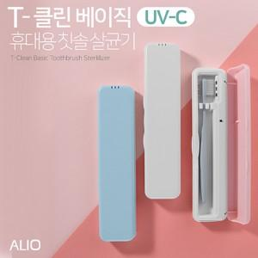

【상세/제작정보】 | 국내생산 UVC 휴대용 칫솔살균기

【인쇄/포장옵션】 | 풀칼라 / 시판박스

【공급단가】 | 수량 | 50~ | 100~ | 300~ | 1,000~ | 3,000~
*VAT별도 | 화이트 | 8,500원 | 8,300원 | 7,950원 | 7,650원 | 7,500원
 | 블루 | 8,500원 | 8,300원 | 7,950원 | 7,650원 | 7,500원
 | 핑크 | 8,500원 | 8,300원 | 7,950원 | 7,650원 | 7,500원

【상품 URL】 | https://www.synergygift.co.kr:443/src/goods_detail.php?gdno=26038

